CINTA PARA IMPRESION DE CARNET
PLANILLA DE DATOS GARANTIZADOS |  |  |  | 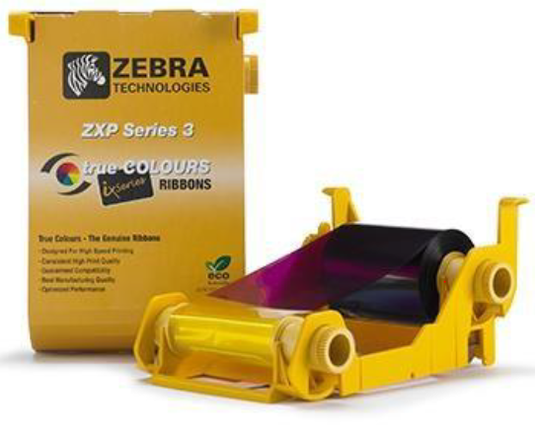

CINTA PARA IMPRESIÓN DE CARNET DE EMPLEADO |  |  |  | CÓDIGO | 5000056
 |  |  |  | FECHA REVISIÓN | 2019-10-09
 |  |  |  | ÁREA ESPECIALISTA: GGCA

DESCRIPCIÓN SAP: CINTA PARA IMPRESION DE CARNET
ITEM | DATOS | UNIDAD | PEDIDO |  | COMENTARIO
1 | Empresa proveedora | …. | (*)
2 | Fabricante | …. | (*)
3 | Marca | …. | (**)
4 | Modelo | …. | (*)
5 | País de origen | …. | (*)
6 | Norma de fabricación y ensayos | ….
7 | Embalaje |  | CAJAS QUE NO EXEDAN PESO DE 60 LB, PALETIZADAS Y FLEJADAS
8 | Garantía | N/A | N/A
8 | Características |  | True Colours Ribbon s, RBN, YMCKO, ZXP3,200 IMG
9 | Uso |  | Para impresora ZEBRA ZXP SERIES 3

(*) A indicar por el oferente
(**) Timbrado en el material en alto o bajo relieve

 |  |  |  | ……………………………………………….
 |  |  |  | Fecha de la oferta

 | ………………………………………….
 | Olga García Pérez |  |  | ……………………………………………….
 | Gerente de Gestión y Control Administrativo |  |  | Nombre y firma del oferente
COMENTARIOS:
1- Este material cumplirá con todas las indicaciones detalladas en la especificación técnica correspondiente. 2- En caso de haber una solicitud adicional por parte de La Distribuidora o que el Fabricante entienda deba entregar información adicional, para la correcta evaluación de la propuesta, se deberá hacer por escrito y ser anexado a esta planilla de Datos Garantizados.

